Sheet1
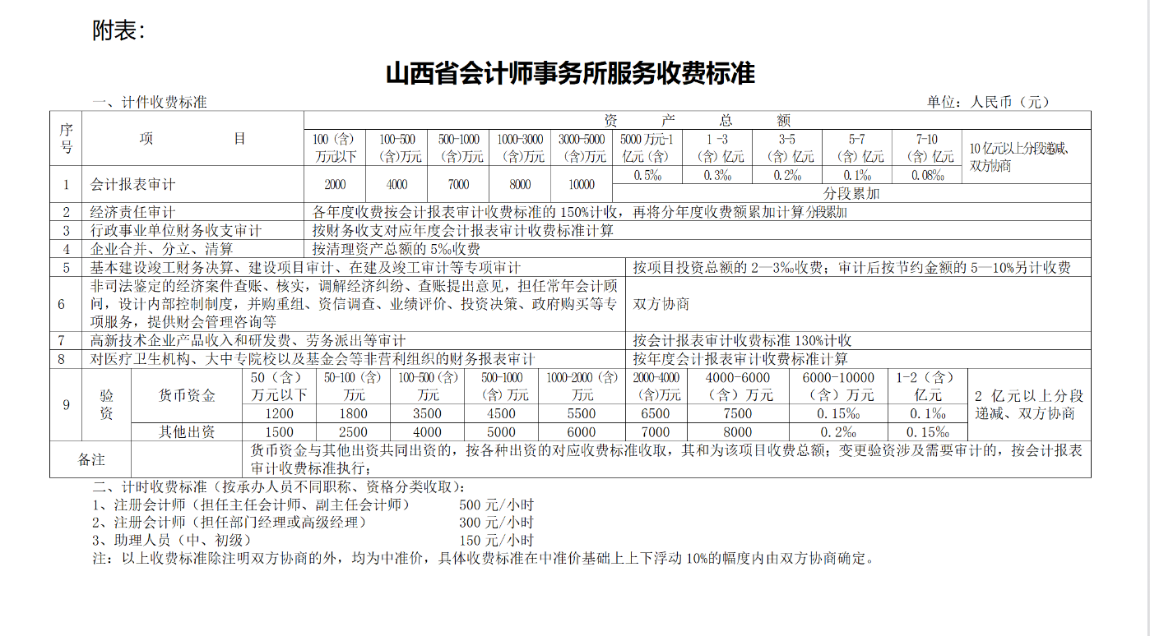
单位名称 | 资产 | 100万以下 | 100-500万元 | 500-1000万 | 1000-3000万 | 3000-5000万 | 5000万-1亿 | 1-3亿 | 3-5亿 | 5-7亿 | 7-10亿 | 10-30亿 | 30-50亿 | 50-70亿 | 70-100亿 | 100亿以上 | 合计 | 备注
 |  | 2,000.00 | 4,000.00 | 7,000.00 | 8,000.00 | 10,000.00 | 0.05% | 0.03% | 0.02% | 0.01% | 0.008% | 0.007% | 0.006% | 0.005% | 0.004% | 0.003%
 |  |  |  |  |  |  | 50,000,000.00 | 200,000,000.00 | 200,000,000.00 | 200,000,000.00 | 300,000,000.00 | 2,000,000,000.00 | 2,000,000,000.00 | 2,000,000,000.00 | 3,000,000,000.00 | 9,306,000,000.00
 | 19,306,000,000.00 | 2,000.00 | 4,000.00 | 7,000.00 | 8,000.00 | 10,000.00 | 25,000.00 | 60,000.00 | 40,000.00 | 20,000.00 | 24,000.00 | 140,000.00 | 120,000.00 | 100,000.00 | 120,000.00 | 279,180.00 | 959,180.00

 | 19,306,000,000.00 | 2,000.00 | 4,000.00 | 7,000.00 | 8,000.00 | 10,000.00 | 25,000.00 | 60,000.00 | 40,000.00 | 20,000.00 | 24,000.00 | 140,000.00 |  |  |  |  | 959,180.00

